상품제안서
잭 니클라우스 3단메탈 | 상품코드: S07416

 |  |  |  |  |  | 02-713-8555 | www.synergygift.co.kr
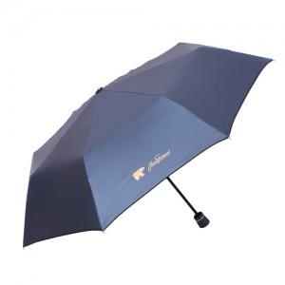

【상세/제작정보】 | *소량 구매 가능 *손잡이인쇄 100개미만 20000원 추가 *원단인쇄 100개미만 30000원 추가 *스티커(라벨) 개당 100원 추가

【인쇄/포장옵션】 | 실크 / 포장지포장

【공급단가】 | 수량 | 100~ | 500~ | 1,000~ | 3,000~
*VAT별도 | 단가 | 7,700원 | 7,410원 | 7,130원 | 6,840원

【상품 URL】 | https://www.synergygift.co.kr:443/src/goods_detail.php?gdno=9887

